商品信息
COCO Living Space｜云朵拆快递刻笔美工刀小号便携
来源：COCO_Living_Space_Shopee全量审计_持续更新.xlsx｜工作表：高销量商品｜Excel第24行｜商品ID：3241814677

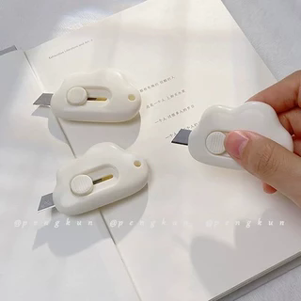
字段 | 内容 | 商品主图
序号 | 113
商品主图 | 见右侧嵌入主图
商品ID | 3241814677
商品中文名称 | 云朵拆快递刻笔美工刀小号便携
商品标题 | Japanese cloud automatic rebound mini utility knife small portable student express unpacking and unpacking envelope office paper cutting utility knife demolition express pendant
Shopee链接 | https://shopee.com.my/Japanese-cloud-automatic-rebound-mini-utility-knife-small-portable-student-express-unpacking-and-unpacking-envelope-office-paper-cutting-utility-knife-demolition-express-pendant-i.115498741.3241814677
近月销量显示 | 5 Sold/Month
近月销量下限 | 5
列表价格显示 | RM3.19
列表最低价(MYR) | 3.19
列表评分 | 4.9
累计总销量显示 | 4k+ Sold
累计总销量下限 | 4,000
是否精确 | FALSE
详情价格显示 | RM3.19
详情价(MYR) | 3.19
详情评分 | 4.9
评论覆盖 | 51
好评主题 | 51
差评/风险主题 | 51
图片来源URL | https://down-my.img.susercontent.com/file/226e76800056ba6285a0d1dcefafe262@resize_w320_nl.webp
1688链接 | https://detail.1688.com/offer/1048781945482.html?share_token=W30t7kC5lqXVBaGgOikFE5ROJ1DQCN76QZ9s0+XbG4muJZfxzWl9Dg%3D%3D&__share_id=8335c2b8-961f-4ce5-9257-f730b3522d10&rpg-cnt=share.offerDetail&offerId=1048781945482&__zhi_token=vvBGBYZ000aat&spm=a262eq.8992535%2F20260803.5103953.0&forcePC=1785750812809
颜色/规格 | 蓝色/粉色/白色
长宽高 | 5.6cm/3.8cm/1cm
重量(g) | 60
单个成本 | 0.10
单个运费 | 2.90
国内段总价 | 3.00
国际头程
总成本估算
利润估算
预计毛利率估算
3个成本
3个运费
国内段总价2
国际头程2
总成本估算2
利润估算2
预计毛利率估算2
5个成本
5个运费
国内段总价3
国际头程3
总成本估算3
利润估算3
预计毛利率估算3
8个成本
8个运费
国内段总价4
国际头程4
总成本估算4
利润估算4
预计毛利率估算4

